Bom材料清单模板
四川捷祥医疗器械有限公司 |  | 文件名称 | 吸烟系统主控板材料清单 |  |  | 编制 | 鲜睿 | 校对
 |  | 文件编号（含版本） | JS.Y1813.MCU.BOM.V10 |  |  | 审核 |  | 批准
 |  | 印制板编号（含版本） | JS.Y1813.MCU.V10 |  |  | 状态 | 打样 | 日期

序号 | 位号 | 规格参数 | 封装代号 | 数量 | 料号 | 库存编码 | 制造商 | 关键程度 | 备注
 | Column=Designator | Column=Comments | Column=Footprint | Column=Quantity | Column=Ordering | Column=Libnum | Column=Manufacture | / | /
1 | C1, C2, C4, C11, C30, C38, C39, C51, C54, C68, C70 | 150pF (151) 5% 50V | LC-0603_C | 11 | CL10C151JB8NNNC |  | SAMSUNG(三星) | C
2 | C5, C6, C7, C8, C13, C14, C15, C20, C21, C22, C31, C35, C37, C43, C47, C52, C55, C56, C58, C59, C60, C61, C63, C66, C69, C71 | 100nF (104) 10% 50V | LC-0603_C | 26 | CC0603KRX7R9BB104 |  | YAGEO(国巨) | C
3 | C18, C19 | 15pF (150) 5% 50V | LC-0603_C | 2 | CL10C150JB8NNNC |  | SAMSUNG(三星) | C
4 | C57 | 2.2nF (222) 10% 50V | LC-0603_C | 1 | CC0603KRX7R9BB222 |  | YAGEO(国巨)
5 | C9, C17, C32, C33, C42, C44, C45, C46, C53, C62 | 22uF (226) 20% 16V | LC-0805_C | 10 | CL21A226MAQNNNE |  | SAMSUNG(三星) | C
6 | C10, C12, C24, C25, C28, C36 | 10uF (106) 10% 50V | LC-1206_C | 6 | CL31A106KBHNNNE |  | SAMSUNG(三星) | C
7 | C27, C40 | 220pF | RCC-DE1B3-ANGUI | 2 | DE1B3KX221KN4AP01F |  | Murata | B | 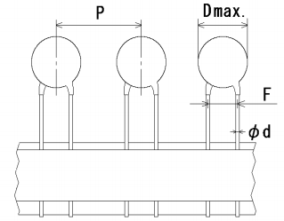
8 | C34 | 10uF (106) ±10% 16V | LC-CASE-A_3216 | 1 | TAJA106K016RNJ |  | AVX | C
9 | C23 | 47uF 20% 50V | RCC-AL-EC-6.3*7.7-TH | 1 | CS1H470M-CRE77 |  |  | C
10 | C3 | 100uF(107)±20% 16V | RCCT-6032C | 1 | TAJC107M016RNJ |  | AVX | C
11 | R5, R6, R12, R42, R43, R44, R57, R59, R60, R80, R89, R97, R103, R104 | 4.7KΩ (4701) ±1% | LC-0603_R | 14 | 0603WAF4701T5E |  | 厚声 | C
12 | R2, R30, R38, R41, R53, R75, R64 | 1KΩ (1001) ±1% | LC-0603_R | 7 | 0603WAF1001T5E |  | 厚声 | C
13 | R3, R4, R11, R13, R14, R15, R16, R18, R19, R20, R33, R35, R36, R48, R79, R87 | 33Ω (33R0) ±1% | LC-0603_R | 16 | 0603WAF330JT5E |  | 厚声 | C
14 | R1, R17, R24, R37, R39, R40, R74, R95 | 10KΩ (1002) ±1% | LC-0603_R | 8 | 0603WAF1002T5E |  | 厚声 | C
15 | R47, R58, R76, R77 | 3.3KΩ (3301) ±1% | LC-0603_R | 4 | 0603WAF3301T5E |  | 厚声 | C
16 | R61, R78, R54 | 47KΩ (4702) ±1% | LC-0603_R | 3 | 0603WAF4702T5E |  | 厚声 | C
17 | R23, R26, R29, R45, R51 | 200KΩ (2003) ±1% | LC-0603_R | 5 | 0603WAF2003T5E |  | 厚声 | C
18 | R25 | 40.2KΩ (4022) ±1% | LC-0603_R | 1 | 0603WAF4022T5E |  | 厚声 | C
19 | R28, R69, R101 | 100KΩ (1003) ±1% | LC-0603_R | 3 | 0603WAF1003T5E |  | 厚声 | C
20 | R99 | 15KΩ (1502) ±1% | LC-0603_R | 1 | 0603WAF1502T5E |  | 厚声 | C
21 | R55, R102 | 33KΩ (3302) ±1% | LC-0603_R | 2 | 0603WAF3302T5E |  | 厚声 | C
22 | R67 | 300KΩ (3003) ±1% | LC-0603_R | 1 | 0603WAF3003T5E |  | 厚声 | C
23 | R52, R63, R92 | 10Ω (10R0) ±1% | LC-0603_R | 3 | 0603WAF100T5E |  | 厚声 | C
24 | R46, R50, R65, R66 | 1.2MΩ (1204) ±1% | LC-1206_R | 4 | 1206W4F1204T5E |  | 厚声 | C
25 | F1 | 1206L110TH | RCF1206TH | 1 | 1206L110THYR |  | LittleFuse | B
26 | B2 | 60R | LC-0805_L | 1 | BLM21PG600SN1 |  | muRata(村田) | C
27 | L1 | ACM7060 | ACM7060 | 1 | ACM7060-701-2PL-TL01 |  | TDK | C | 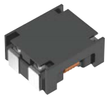
28 | L2 | 15uH/2A/20% | RCL-040402-2TH | 1 | FNR5040S150MT |  | 长江微电 | C | 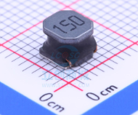
29 | D1, D2, D7, D11 | PESD5V0L1BA | RCD-SOD323-N | 4 | PESD5V0L1BA |  | nexperia | B
30 | D3 | US1M | LC-SMA(DO-214AC)_S1 | 1 | US1M |  | MDD | C
31 | D8 | SMBJ18CA | RCD-DO-214AAC-D | 1 | SMBJ18CA |  | LittleFuse | B
32 | D9 | SS310 | LC-SMA(DO-214AC)_S1 | 1 | SS310 |  | MDD | C
33 | LED1 | 0603贴片红色LED | LC-0603_LED_S1 | 1 |  |  |  | C
34 | LED2 | 0603贴片绿色LED | LC-0603_LED_S1 | 1 |  |  |  | C
35 | LED3 | 0603贴片黄色LED | LC-0603_LED_S1 | 1 |  |  |  | C
36 | Q1 | UT9435HG-AA3-R / NDT2955 | LC-SOT-223 | 1 | UT9435HG-AA3-R / NDT2955 |  |  | C
37 | Q2, Q4, Q6 | MMBT3904 | LC-SOT-23(SOT-23-3) | 3 | MMBT3904 |  | ON | C
38 | Q3 | STN3NF06L | LC-SOT-223 | 1 | STN3NF06L |  | ST | C
39 | Q5 | AO3401A | LC-SOT-23-3L | 1 | AO3401A |  | HOTTECH | C
40 | RV1 | 10D180K | RCRV-10DXXXK | 1 | 10D180K |  | RUILON | A
41 | U1 | SRV05-4-P-T7 | LC-SOT-23-6 | 1 | SRV05-4-P-T7 |  | PROTEK | B
42 | U2, U10 | TXB0106PWR | RCIC-TSSOP16 | 2 | TXB0106PWR |  | TI | C
43 | U3 | AMS1117-3.3 | LC-SOT-223 | 1 | AMS1117-3.3 |  | AMS | A
44 | U4 | ATmega2560-16AU | RCIC-TQFP-100 | 1 | ATmega2560-16AU |  | Atmel | A
45 | U7 | MP2560 | LC-SOIC-8_EP_150mil | 1 | MP2560DN |  | MPS | A
46 | U8,U11 | DL-LN33 | RCM-DL-LN33 | 2 | DL-LN33 |  | 深联创新 | A | 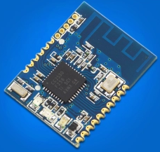 购买链接：https://item.taobao.com/item.htm?spm=a1z09.2.0.0.fd222e8dal2Nc2&id=534185723526&_u=b2k4mmr92f7 注意：仅模块，不需要底板，实物如下图所示。
47 | U5 | TL431IDBZR | RC-SOT-23 | 1 | TL431IDBZR |  | TI
48 | U9 | MPU6050 | RCIC-QFN24 | 1 | MPU6050 |  | InvenSense
49 | U13 | LM358 | LC-SOIC-8_150mil | 1 | LM358 |  | TI
50 | U14 | MCP4725A0T | RCIC-SOT-23-6 | 1 | MCP4725A0T |  | MicroChip
51 | U15 | W25Q128FVSIG | LC-SOIC-8_208mil | 1 | W25Q128FVSIG |  | WinBond
52 | Y1 | 16MHZ 9PF 10PPM | LC-SMD-3225_4P | 1 | X322516MLB4SI |  | YXC扬兴科技 | B | 四角无源(贴片)
53 | J1 | PWR_INTERFACE VH3.96-4P直脚针座 | RCJ3.96-4CA | 1 | VHB（单排四针）VH3.96-4P直脚针座 |  | 德利来 | 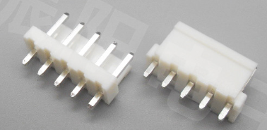 C | VH3.96直脚针座（直针 立式）如下图所示，不同引脚的针座，规格都是一致的，只是引脚数不一样。详细规格参见“参考物料规格”一页
54 | J5, J10 | SWVALUE1_Interface,PWR24V_Interface VH3.96-2P直脚针座 | RCJ3.96-2CA | 2 | VHB（单排两针）VH3.96-2P直脚针座 |  | 德利来 | C | 参考第41项物料
55 | J12 | PWR24V_CTRL_Interface XH2.54-2P直脚针座 | RCJ-XH2.54-2P | 1 | XH(单排两针) XH2.54-2P直脚针座 |  | 德利来
56 | J2, J13, J14 | FootSwitch_Interface,PWRSW_Interface,TempSense_Interface XH2.54-3P直脚针座 | RCJ-XH2.54-3P | 3 | XH(单排三针) XH2.54-3P直脚针座 |  | 德利来 | C | 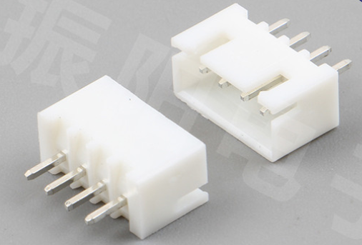 接插件强度可靠,耐温型,米黄色。XH2.54直脚针座（直针 立式）如图所示，不同引脚的针座，规格都是一致的，只是引脚数不一样，详细规格参见“参考物料规格”一页。
57 | J8, J9 | PM_Interface,PVALUE_INTERFACE XH2.54-4P直脚针座 | RCJ-XH2.54-4P | 2 | XH(单排四针) XH2.54-4P直脚针座 |  | 德利来
58 | J4 | MOT_INTERFACE XH2.54-6P直脚针座 | RCJ-XH2.54-6P | 1 | XH(单排六针) XH2.54-6P直脚针座 |  | 德利来 | C
59 | J3, J6, J11 | LCD_INTERFACE,SUB_INTERFACE,RFID_INTERFACE XH2.54-8P直脚针座 | RCJ-XH2.54-8P | 3 | XH(单排八针) XH2.54-8P直脚针座 |  | 德利来 | C
60 | JT2 | SWD_PORT_2.54*3*2 XHD2.5-3P直脚针座 | RCJ2.5-2X3CA | 1 | XHD(双排六针) XHD2.5-3P直脚针座 |  | 振阳电子 | C | 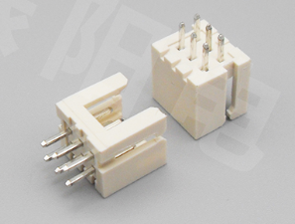 XHD直脚针座（双排直针2.54mm间距 立式）如下图所示，实物是双排6针，详细规格参见“参考物料规格”一页。
61 | J7 | / | RCJ1.27-1X6CA | 1 | / | / | / | / | NC（不焊接）
62 | C49 | / | LC-0603_C | 1 | / | / | / | / | NC（不焊接）
63 | R27, R56, R62 | / | LC-0603_R | 3 | / | / | / | / | NC（不焊接）
64 | MARK1, MARK2, MARK3 | MARK | RCTOOL_MARK | 3 | / | / | / | / | NC（不焊接）
65 | TP1, TP2 | Test Point | RCTOOL-TPB | 2 | / | / | / | / | NC（不焊接）

元件数量总计 |  |  |  | 182 | 元件种类 |  |  |  | 46
修改历史:
序号 | 更改日期 | 更改内容 |  |  |  |  |  |  | 版本更替
1 | 2019.06.25 | 创建材料清单。 |  |  |  |  |  |  | 创建V10
2 |  |  |  |  |  |  |  |  | /
3
4

参考物料规格
接插件的规格
VH3.96 直脚针座的规格

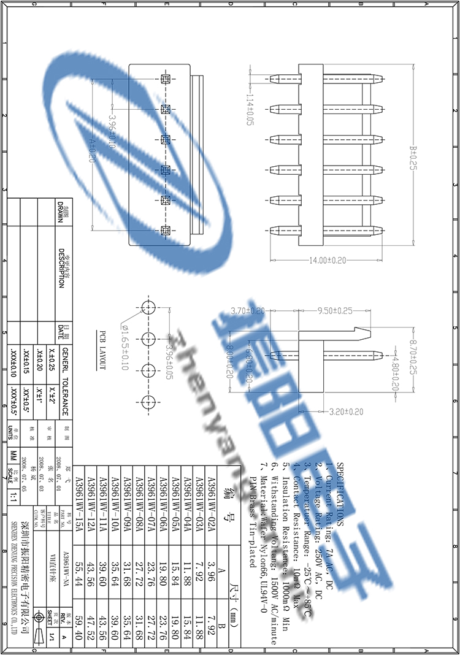

备注：

XH2.54 直脚针座的规格

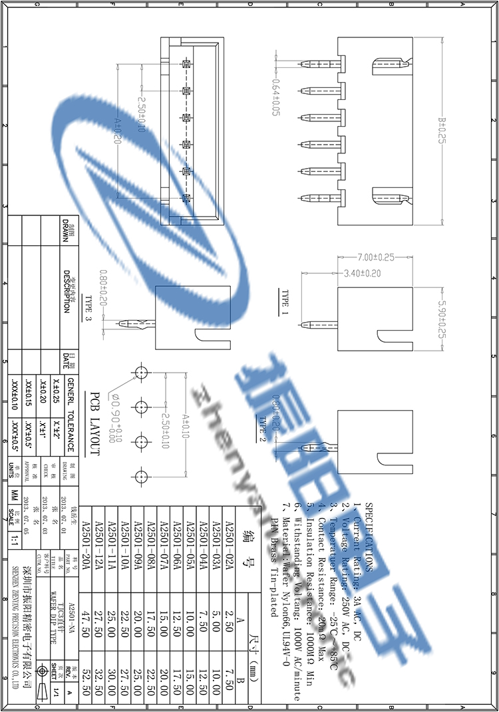

备注：

XDH2.54 直脚针座的规格

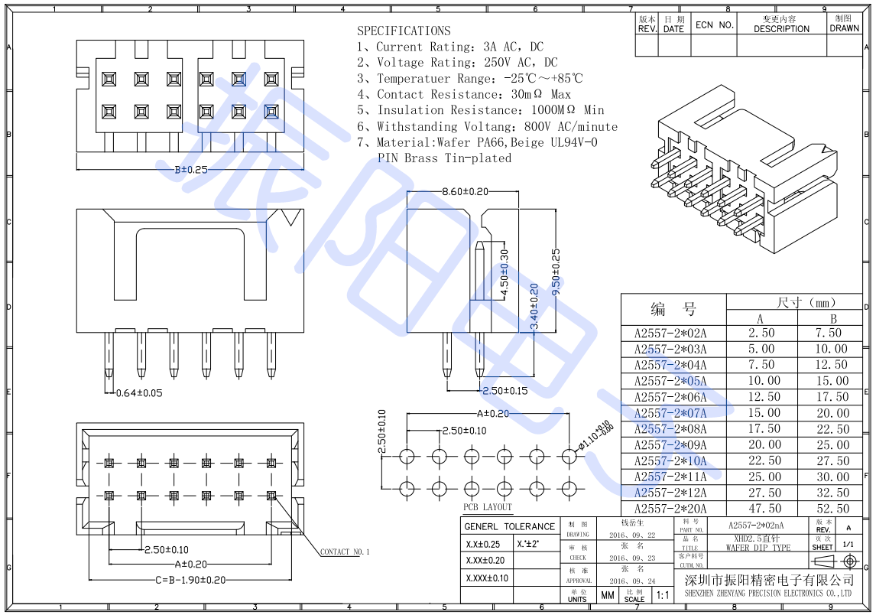

备注：

